Cálculo IRRF
CÁLCULO DE IRRF MENSAL CONFORME LEI Nº 15.270, DE 26 DE NOVEMBRO DE 2025

DEDUÇÕES LEGAIS |  | TABELA PROGRESSIVA IRRF |  |  | TABELA INSS 2025 - FAIXAS SALARIAIS |  |  |  | Memória de Cálculo INSS
Salário Bruto (R$) | 5,130.63 | Base de Cálculo (R$) | Alíquota (%) | Parcela a Deduzir (R$) |  | Salário de Contribuição |  |  | Faixa | Base de Cálculo | Alíquota | R$
Contribuição INSS (R$) | 519.79 | 2,428.80 | 0 | 0 | Faixa | De | Até | Alíquota | Faixa 1 | 1,621.00 | 7.50% | 121.57
Número de Dependentes | 0.00 | 2,428.81 | 7.5 | 182.16 | 1 | 0 | 1,621.00 | 7.50% | Faixa 2 | 1,281.84 | 9% | 115.36
Dedução por Dependente (R$) | 0.00 | 2,826.66 | 15 | 394.16 | 2 | 1,621.01 | 2,902.84 | 9% | Faixa 3 | 1,451.43 | 12% | 174.17
Outras Deduções (R$) | 0.00 | 3,751.06 | 22.5 | 675.49 | 3 | 2,902.85 | 4,354.27 | 12% | Faixa 4 | 776.36 | 14% | 108.69
Total de Deduções Legais (R$) | 519.79 | 4,664.69 | 27.5 | 908.73 | 4 | 4,354.28 | 8,475.55 | 14% | Total INSS |  |  | 519.79
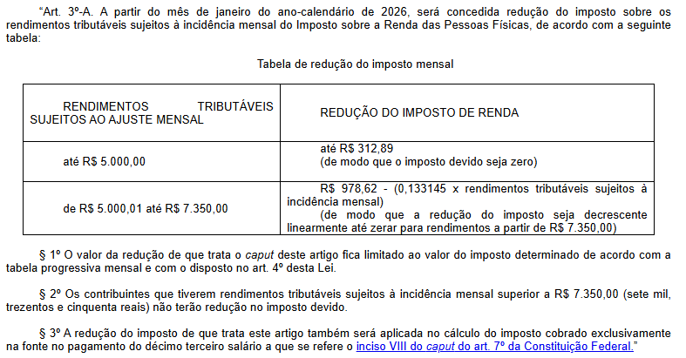
Dedução Final com simplificado (R$) | 607.20
 |  | Desconto simplificado: |  | 607.20
Base de Cálculo IRRF (R$) | 4,523.43
Alíquota (%) | 22.50 | NOVO DESCONTO IRRF - PL 1087/2025
Parcela a Deduzir (R$) | 675.49 | Rendimento Tributável (R$) |  | Valor de desconto
IRRF Preliminar - ATUAL (R$) | 342.28 | De | Até
 |  | 0 | 5000.00 | 312.89
NOVA REDUÇÃO DE IRRF | 295.50 | 5,001.00 | 7,350.00 | 295.50
 |  | Valor para cáculo linear: |  | 978.62
IRRF Final (R$) | 46.78 | Constante Linear: |  | 0.133145

